Задание 1
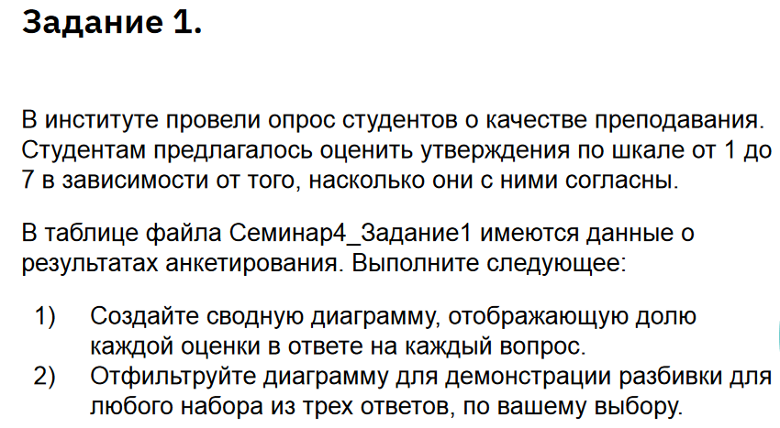

ID студента | Вопрос в анкете | Ответ студента
28 | Выдающийся учитель | 5
15 | Доступное объяснение | 7
31 | Подготовка к занятиям | 4
30 | Хотел бы продолжить изучение этой области | 4
23 | Порекомендую курс другу | 4
12 | Экзамены были справедливыми и непредвзятыми | 6
4 | Отзывчивый преподаватель | 7
19 | Преподаватель внимателен к студентам | 4
16 | Порекомендую курс другу | 4
4 | Экзамены были справедливыми и непредвзятыми | 6
8 | Порекомендую курс другу | 5
8 | Отличный преподаватель | 7
37 | Отзывчивый преподаватель | 7
8 | Отзывчивый преподаватель | 4
32 | Полезный курс | 5
14 | Хотел бы продолжить изучение этой области | 6
16 | Порекомендую курс другу | 6
5 | Отличный преподаватель | 6
40 | Хотел бы продолжить изучение этой области | 6
38 | Отличный преподаватель | 6
28 | Отзывчивый преподаватель | 7
11 | Преподаватель внимателен к студентам | 6
7 | Порекомендую курс другу | 6
24 | Выдающийся учитель | 7
35 | Преподаватель внимателен к студентам | 4
8 | Подготовка к занятиям | 7
9 | Отзывчивый преподаватель | 7
34 | Отзывчивый преподаватель | 7
32 | Полезный курс | 7
10 | Отзывчивый преподаватель | 4
35 | Экзамены были справедливыми и непредвзятыми | 7
14 | Экзамены были справедливыми и непредвзятыми | 5
18 | Преподаватель внимателен к студентам | 6
8 | Высокая нагрузка | 7
2 | Подготовка к занятиям | 4
26 | Доступное объяснение | 7
35 | Подготовка к занятиям | 5
6 | Выдающийся учитель | 5
12 | Порекомендую курс другу | 5
7 | Экзамены были справедливыми и непредвзятыми | 5
9 | Отзывчивый преподаватель | 4
11 | Отличный преподаватель | 6
1 | Экзамены были справедливыми и непредвзятыми | 5
12 | Подготовка к занятиям | 4
28 | Высокая нагрузка | 6
6 | Высокая нагрузка | 7
34 | Высокая нагрузка | 7
28 | Экзамены были справедливыми и непредвзятыми | 6
3 | Выдающийся учитель | 6
4 | Отличный преподаватель | 6
36 | Выдающийся учитель | 5
4 | Хотел бы продолжить изучение этой области | 6
28 | Отзывчивый преподаватель | 5
39 | Высокая нагрузка | 4
37 | Доступное объяснение | 7
20 | Отзывчивый преподаватель | 5
4 | Высокая нагрузка | 5
5 | Преподаватель внимателен к студентам | 6
40 | Подготовка к занятиям | 4
6 | Хотел бы продолжить изучение этой области | 7
33 | Отзывчивый преподаватель | 7
21 | Отзывчивый преподаватель | 4
22 | Подготовка к занятиям | 4
29 | Отличный преподаватель | 7
17 | Экзамены были справедливыми и непредвзятыми | 5
21 | Высокая нагрузка | 6
2 | Хотел бы продолжить изучение этой области | 5
7 | Подготовка к занятиям | 6
12 | Высокая нагрузка | 4
19 | Выдающийся учитель | 7
8 | Экзамены были справедливыми и непредвзятыми | 6
9 | Высокая нагрузка | 6
35 | Отзывчивый преподаватель | 4
29 | Высокая нагрузка | 7
11 | Высокая нагрузка | 7
36 | Полезный курс | 4
28 | Преподаватель внимателен к студентам | 5
12 | Экзамены были справедливыми и непредвзятыми | 4
36 | Отличный преподаватель | 4
11 | Выдающийся учитель | 4
38 | Подготовка к занятиям | 7
28 | Преподаватель внимателен к студентам | 4
26 | Отзывчивый преподаватель | 6
12 | Порекомендую курс другу | 7
22 | Подготовка к занятиям | 4
39 | Доступное объяснение | 4
27 | Хотел бы продолжить изучение этой области | 7
9 | Порекомендую курс другу | 7
36 | Доступное объяснение | 5
30 | Хотел бы продолжить изучение этой области | 5
28 | Выдающийся учитель | 5
39 | Хотел бы продолжить изучение этой области | 6
33 | Выдающийся учитель | 4
30 | Хотел бы продолжить изучение этой области | 7
17 | Отличный преподаватель | 4
12 | Доступное объяснение | 5
10 | Отзывчивый преподаватель | 7
4 | Выдающийся учитель | 7
16 | Хотел бы продолжить изучение этой области | 4
7 | Хотел бы продолжить изучение этой области | 7
20 | Преподаватель внимателен к студентам | 6
20 | Отзывчивый преподаватель | 7
7 | Преподаватель внимателен к студентам | 4
2 | Порекомендую курс другу | 7
32 | Доступное объяснение | 5
28 | Экзамены были справедливыми и непредвзятыми | 4
9 | Высокая нагрузка | 6
10 | Выдающийся учитель | 5
39 | Подготовка к занятиям | 5
27 | Выдающийся учитель | 5
11 | Экзамены были справедливыми и непредвзятыми | 7
34 | Преподаватель внимателен к студентам | 5
33 | Хотел бы продолжить изучение этой области | 4
24 | Выдающийся учитель | 4
14 | Порекомендую курс другу | 4
4 | Порекомендую курс другу | 4
34 | Отзывчивый преподаватель | 7
33 | Отзывчивый преподаватель | 4
24 | Доступное объяснение | 6
36 | Отзывчивый преподаватель | 6
16 | Высокая нагрузка | 4
29 | Доступное объяснение | 5
37 | Отличный преподаватель | 7
10 | Порекомендую курс другу | 5
13 | Высокая нагрузка | 5
36 | Экзамены были справедливыми и непредвзятыми | 6
37 | Преподаватель внимателен к студентам | 4
39 | Отличный преподаватель | 5
14 | Экзамены были справедливыми и непредвзятыми | 4
22 | Выдающийся учитель | 5
33 | Преподаватель внимателен к студентам | 7
25 | Преподаватель внимателен к студентам | 4
19 | Высокая нагрузка | 4
7 | Отзывчивый преподаватель | 7
5 | Хотел бы продолжить изучение этой области | 5
31 | Преподаватель внимателен к студентам | 5
17 | Отзывчивый преподаватель | 6
40 | Подготовка к занятиям | 6
3 | Подготовка к занятиям | 5
15 | Порекомендую курс другу | 7
13 | Отзывчивый преподаватель | 4
29 | Экзамены были справедливыми и непредвзятыми | 5
22 | Отличный преподаватель | 6
39 | Высокая нагрузка | 6
29 | Подготовка к занятиям | 7
6 | Порекомендую курс другу | 7
12 | Отзывчивый преподаватель | 5
18 | Выдающийся учитель | 7
1 | Порекомендую курс другу | 7
32 | Преподаватель внимателен к студентам | 5
9 | Выдающийся учитель | 5
33 | Отзывчивый преподаватель | 5
5 | Хотел бы продолжить изучение этой области | 4
29 | Порекомендую курс другу | 6
26 | Преподаватель внимателен к студентам | 7
20 | Доступное объяснение | 4
22 | Подготовка к занятиям | 4
10 | Хотел бы продолжить изучение этой области | 4
5 | Полезный курс | 7
30 | Выдающийся учитель | 4
31 | Полезный курс | 5
18 | Подготовка к занятиям | 5
16 | Хотел бы продолжить изучение этой области | 6
20 | Отзывчивый преподаватель | 5
24 | Отзывчивый преподаватель | 6
8 | Преподаватель внимателен к студентам | 4
4 | Преподаватель внимателен к студентам | 5
2 | Порекомендую курс другу | 4
8 | Высокая нагрузка | 6
37 | Полезный курс | 7
6 | Экзамены были справедливыми и непредвзятыми | 5
17 | Отзывчивый преподаватель | 6
34 | Полезный курс | 5
24 | Преподаватель внимателен к студентам | 6
39 | Выдающийся учитель | 5
39 | Экзамены были справедливыми и непредвзятыми | 4
19 | Экзамены были справедливыми и непредвзятыми | 5
35 | Полезный курс | 4
26 | Порекомендую курс другу | 7
7 | Подготовка к занятиям | 6
9 | Порекомендую курс другу | 5
31 | Хотел бы продолжить изучение этой области | 6
7 | Отличный преподаватель | 5
19 | Высокая нагрузка | 7
29 | Доступное объяснение | 5
30 | Порекомендую курс другу | 5
6 | Отличный преподаватель | 5
23 | Порекомендую курс другу | 7
12 | Преподаватель внимателен к студентам | 7
3 | Доступное объяснение | 6
39 | Доступное объяснение | 5
14 | Отзывчивый преподаватель | 5
1 | Преподаватель внимателен к студентам | 4
9 | Доступное объяснение | 7
12 | Экзамены были справедливыми и непредвзятыми | 7
15 | Отличный преподаватель | 7
31 | Порекомендую курс другу | 6
1 | Полезный курс | 4
11 | Экзамены были справедливыми и непредвзятыми | 5
32 | Преподаватель внимателен к студентам | 5
37 | Экзамены были справедливыми и непредвзятыми | 4
26 | Подготовка к занятиям | 5
26 | Выдающийся учитель | 4
18 | Подготовка к занятиям | 7
24 | Хотел бы продолжить изучение этой области | 4
30 | Отличный преподаватель | 7
35 | Полезный курс | 4
2 | Подготовка к занятиям | 5
39 | Отзывчивый преподаватель | 6
17 | Хотел бы продолжить изучение этой области | 5
32 | Экзамены были справедливыми и непредвзятыми | 5
23 | Полезный курс | 5
30 | Хотел бы продолжить изучение этой области | 5
7 | Полезный курс | 5
24 | Преподаватель внимателен к студентам | 7
3 | Преподаватель внимателен к студентам | 7
1 | Высокая нагрузка | 4
35 | Экзамены были справедливыми и непредвзятыми | 5
26 | Подготовка к занятиям | 6
29 | Подготовка к занятиям | 6
16 | Доступное объяснение | 4
10 | Выдающийся учитель | 6
30 | Полезный курс | 6
25 | Высокая нагрузка | 4
10 | Экзамены были справедливыми и непредвзятыми | 5
4 | Порекомендую курс другу | 7
37 | Преподаватель внимателен к студентам | 7
13 | Полезный курс | 4
23 | Отличный преподаватель | 5
23 | Преподаватель внимателен к студентам | 5
24 | Высокая нагрузка | 5
21 | Подготовка к занятиям | 6
15 | Хотел бы продолжить изучение этой области | 4
11 | Подготовка к занятиям | 5
21 | Хотел бы продолжить изучение этой области | 5
11 | Полезный курс | 5
3 | Порекомендую курс другу | 6
8 | Выдающийся учитель | 4
34 | Доступное объяснение | 4
27 | Отзывчивый преподаватель | 5
18 | Полезный курс | 5
25 | Преподаватель внимателен к студентам | 7
21 | Выдающийся учитель | 6
14 | Доступное объяснение | 7
31 | Отличный преподаватель | 6
5 | Преподаватель внимателен к студентам | 6
35 | Высокая нагрузка | 4
5 | Полезный курс | 6
36 | Экзамены были справедливыми и непредвзятыми | 6
17 | Выдающийся учитель | 4
9 | Доступное объяснение | 5
13 | Хотел бы продолжить изучение этой области | 5
25 | Высокая нагрузка | 4
26 | Доступное объяснение | 6
28 | Отличный преподаватель | 7
28 | Подготовка к занятиям | 5
14 | Хотел бы продолжить изучение этой области | 7
38 | Подготовка к занятиям | 6
40 | Порекомендую курс другу | 5
30 | Отзывчивый преподаватель | 4
10 | Выдающийся учитель | 7
40 | Высокая нагрузка | 7
20 | Преподаватель внимателен к студентам | 5
4 | Выдающийся учитель | 4
37 | Подготовка к занятиям | 5
6 | Порекомендую курс другу | 4
26 | Полезный курс | 4
11 | Отличный преподаватель | 5
11 | Хотел бы продолжить изучение этой области | 5
30 | Отличный преподаватель | 7
32 | Отличный преподаватель | 4
25 | Порекомендую курс другу | 6
35 | Доступное объяснение | 6
2 | Выдающийся учитель | 7
18 | Хотел бы продолжить изучение этой области | 6
31 | Подготовка к занятиям | 7
32 | Отзывчивый преподаватель | 4
25 | Хотел бы продолжить изучение этой области | 6
14 | Хотел бы продолжить изучение этой области | 7
12 | Доступное объяснение | 7
21 | Высокая нагрузка | 6
9 | Экзамены были справедливыми и непредвзятыми | 6
7 | Отличный преподаватель | 6
5 | Хотел бы продолжить изучение этой области | 7
36 | Экзамены были справедливыми и непредвзятыми | 7
18 | Полезный курс | 4
35 | Подготовка к занятиям | 6
20 | Преподаватель внимателен к студентам | 4
20 | Полезный курс | 4
15 | Хотел бы продолжить изучение этой области | 4
29 | Преподаватель внимателен к студентам | 5
31 | Доступное объяснение | 6
32 | Хотел бы продолжить изучение этой области | 4
31 | Доступное объяснение | 4
14 | Подготовка к занятиям | 4
10 | Отличный преподаватель | 6
28 | Порекомендую курс другу | 5
25 | Выдающийся учитель | 4
8 | Высокая нагрузка | 5
19 | Выдающийся учитель | 5
36 | Высокая нагрузка | 6
26 | Экзамены были справедливыми и непредвзятыми | 6
18 | Высокая нагрузка | 4
13 | Отзывчивый преподаватель | 7
19 | Доступное объяснение | 5
11 | Отличный преподаватель | 4
33 | Высокая нагрузка | 6
28 | Отличный преподаватель | 4
22 | Экзамены были справедливыми и непредвзятыми | 7
33 | Высокая нагрузка | 6
6 | Выдающийся учитель | 6
16 | Подготовка к занятиям | 7
26 | Отзывчивый преподаватель | 5
8 | Подготовка к занятиям | 6
32 | Хотел бы продолжить изучение этой области | 5
21 | Выдающийся учитель | 7
36 | Подготовка к занятиям | 4
37 | Доступное объяснение | 5
7 | Отзывчивый преподаватель | 5
4 | Отзывчивый преподаватель | 4
18 | Подготовка к занятиям | 5
1 | Хотел бы продолжить изучение этой области | 4
40 | Высокая нагрузка | 4
7 | Доступное объяснение | 6
33 | Высокая нагрузка | 6
34 | Экзамены были справедливыми и непредвзятыми | 7
6 | Высокая нагрузка | 5
10 | Порекомендую курс другу | 7
35 | Порекомендую курс другу | 5
34 | Порекомендую курс другу | 4
12 | Отличный преподаватель | 6
18 | Доступное объяснение | 4
34 | Преподаватель внимателен к студентам | 5
34 | Отличный преподаватель | 7
27 | Высокая нагрузка | 4
12 | Полезный курс | 4
4 | Полезный курс | 6
37 | Выдающийся учитель | 7
22 | Полезный курс | 4
37 | Высокая нагрузка | 6
39 | Преподаватель внимателен к студентам | 4
7 | Отзывчивый преподаватель | 6
35 | Подготовка к занятиям | 6
9 | Экзамены были справедливыми и непредвзятыми | 4
4 | Выдающийся учитель | 6
25 | Доступное объяснение | 6
5 | Доступное объяснение | 4
23 | Высокая нагрузка | 6
13 | Высокая нагрузка | 4
23 | Экзамены были справедливыми и непредвзятыми | 6
18 | Подготовка к занятиям | 4
7 | Экзамены были справедливыми и непредвзятыми | 7
11 | Высокая нагрузка | 4
6 | Отличный преподаватель | 7
31 | Доступное объяснение | 6
9 | Полезный курс | 4
22 | Хотел бы продолжить изучение этой области | 6
40 | Высокая нагрузка | 4
37 | Отличный преподаватель | 7
22 | Доступное объяснение | 5
31 | Доступное объяснение | 7
21 | Порекомендую курс другу | 6
28 | Полезный курс | 5
10 | Экзамены были справедливыми и непредвзятыми | 4
4 | Хотел бы продолжить изучение этой области | 4
8 | Доступное объяснение | 4
9 | Экзамены были справедливыми и непредвзятыми | 6
36 | Отличный преподаватель | 7
26 | Порекомендую курс другу | 6
36 | Отличный преподаватель | 4
14 | Выдающийся учитель | 5
37 | Полезный курс | 7
1 | Преподаватель внимателен к студентам | 7
20 | Выдающийся учитель | 6
17 | Полезный курс | 5
15 | Подготовка к занятиям | 4
9 | Отзывчивый преподаватель | 4
7 | Экзамены были справедливыми и непредвзятыми | 5
28 | Подготовка к занятиям | 5
2 | Выдающийся учитель | 5
6 | Экзамены были справедливыми и непредвзятыми | 6
8 | Полезный курс | 5
9 | Полезный курс | 4
34 | Выдающийся учитель | 6
38 | Полезный курс | 6
39 | Высокая нагрузка | 7
36 | Выдающийся учитель | 6
14 | Порекомендую курс другу | 7
29 | Выдающийся учитель | 7
15 | Полезный курс | 4
36 | Преподаватель внимателен к студентам | 7
22 | Отличный преподаватель | 5
20 | Доступное объяснение | 6
37 | Хотел бы продолжить изучение этой области | 5
16 | Высокая нагрузка | 7
29 | Хотел бы продолжить изучение этой области | 6
11 | Выдающийся учитель | 7
37 | Экзамены были справедливыми и непредвзятыми | 4
33 | Отличный преподаватель | 5
27 | Доступное объяснение | 5
29 | Преподаватель внимателен к студентам | 7
7 | Хотел бы продолжить изучение этой области | 5
25 | Доступное объяснение | 4
24 | Доступное объяснение | 6
9 | Хотел бы продолжить изучение этой области | 6
9 | Полезный курс | 4
17 | Полезный курс | 5
5 | Преподаватель внимателен к студентам | 6
12 | Порекомендую курс другу | 6
30 | Отзывчивый преподаватель | 6
16 | Экзамены были справедливыми и непредвзятыми | 6
12 | Преподаватель внимателен к студентам | 6
25 | Преподаватель внимателен к студентам | 4
17 | Преподаватель внимателен к студентам | 6
35 | Подготовка к занятиям | 7
22 | Отзывчивый преподаватель | 6
4 | Доступное объяснение | 7
12 | Экзамены были справедливыми и непредвзятыми | 7
27 | Преподаватель внимателен к студентам | 5
17 | Хотел бы продолжить изучение этой области | 7
2 | Выдающийся учитель | 4
6 | Отличный преподаватель | 5
36 | Отличный преподаватель | 6

Решение з.1
Количество по полю Ответ студента2 | Названия столбцов
Названия строк | 4 | 5 | 6 | 7 | Общий итог
Выдающийся учитель | 25% | 30% | 20% | 25% | 100%
Высокая нагрузка | 34% | 12% | 32% | 22% | 100%
Доступное объяснение | 24% | 29% | 26% | 21% | 100%
Общий итог | 28% | 24% | 26% | 23% | 100%

Задание 2
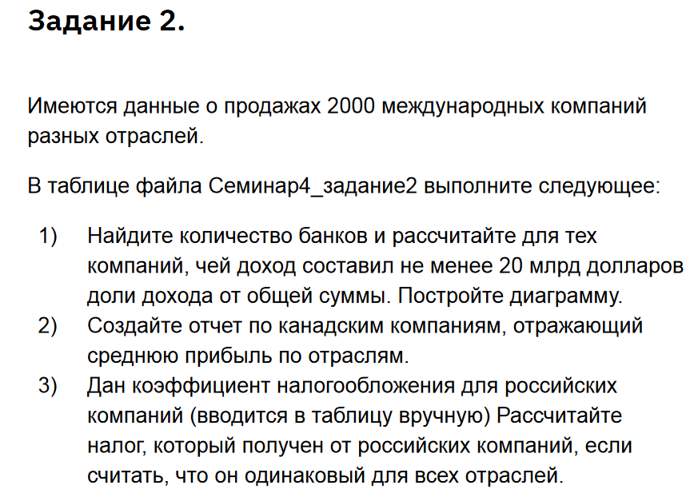
Компания | Страна | Отрасль | Продажи (млрд $)
Citigroup | Соединенные Штаты | Банк | $120.32 | 10%
Bank of America | Соединенные Штаты | Банк | $85.39 | 7%
HSBC Group | Соединенное Королевство | Банк | $76.38 | 6%
JPMorgan Chase | Соединенные Штаты | Банк | $79.90 | 7%
Royal Bank of Scotland | Соединенное Королевство | Банк | $55.05 | 4%
BNP Paribas | Франция | Банк | $60.90 | 5%
Banco Santander | Испания | Банк | $44.81 | 4%
Barclays | Соединенное Королевство | Банк | $47.87 | 4%
HBOS | Соединенное Королевство | Банк | $51.74 | 4%
Wells Fargo | Соединенные Штаты | Банк | $40.41 | 3%
Wachovia | Соединенные Штаты | Банк | $35.91 | 3%
ABN-Amro Holding | Нидерланды | Банк | $50.03 | 4%
Société Générale Group | Франция | Банк | $49.68 | 4%
Mizuho Financial | Япония | Банк | $27.96 | 2%
Crédit Agricole | Франция | Банк | $81.10 | 7%
Lloyds TSB Group | Соединенное Королевство | Банк | $52.38 | 4%
BBVA-Banco Bilbao Vizcaya | Испания | Банк | $28.21 | 2%
 | Продажи (млрд $)
Citigroup | $120.32
Bank of America | $85.39
HSBC Group | $76.38
JPMorgan Chase | $79.90
Royal Bank of Scotland | $55.05
BNP Paribas | $60.90
Banco Santander | $44.81
Barclays | $47.87
HBOS | $51.74
Wells Fargo | $40.41
Wachovia | $35.91
ABN-Amro Holding | $50.03
Société Générale Group | $49.68
Mizuho Financial | $27.96
Crédit Agricole | $81.10
Lloyds TSB Group | $52.38
BBVA-Banco Bilbao Vizcaya | $28.21
Mitsubishi UFJ Finl | $23.50
Royal Bank of Canada | $24.96
UniCredit | $21.02
Natl Australia Bank | $26.36
Washington Mutual | $21.23
KBC Group | $24.48
Dexia | $22.14
Danske Bank Group | $21.04
Commerzbank | $22.61
Sumitomo Mitsui Financial | $32.21
Mitsubishi UFJ Finl | Япония | Банк | $23.50 | 2%
Royal Bank of Canada | Канада | Банк | $24.96 | 2%
UniCredit | Италия | Банк | $21.02 | 2%
Natl Australia Bank | Австралия | Банк | $26.36 | 2%
Washington Mutual | Соединенные Штаты | Банк | $21.23 | 2%
KBC Group | Бельгия | Банк | $24.48 | 2%
Dexia | Бельгия | Банк | $22.14 | 2%
Danske Bank Group | Дания | Банк | $21.04 | 2%
Commerzbank | Германия | Банк | $22.61 | 2%
Sumitomo Mitsui Financial | Япония | Банк | $32.21 | 3%
...

